面铜孔铜切片数据
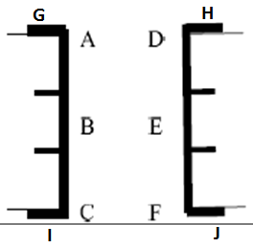
宏广科技有限公司
金相切片实验报告
产品代号 |  | DT10371D |  |  |  | 流转单号: |  |  |  |  | 样品数量: |  |  | PCS
客 户 |  | 310 |  |  |  | 客户P/N: |  |  |  |  | 送样部门: |  |  | FPC

测试结果--通孔
 | 要求Requirement：
 | 铜厚度 Cu thickness：孔壁铜厚 面铜厚 |  |  |  |  | ≥8um |  |  |  |  | 面铜厚度：≥10um

 | 孔壁铜厚 (um) |  |  |  |  |  |  |  |  | 面铜厚 (um)
 | A | B | C | D | E | F | Max. | Min. | 平均值 | G | H | I | J | Max. | Min. | 平均值
1 | 13.56 | 12.71 | 11.86 | 15.25 | 14.41 | 13.56 | 15.25 | 11.86 | 13.56 | 19.33 | 20.17 | 21.01 | 20.17 | 21.01 | 19.33 | 20.17
2 | 11.86 | 12.71 | 11.86 | 11.86 | 11.02 | 11.02 | 12.71 | 11.02 | 11.72 | 21.85 | 21.01 | 20.17 | 21.01 | 21.85 | 20.17 | 21.01
3 | 11.86 | 11.86 | 12.71 | 11.02 | 11.02 | 10.17 | 12.71 | 10.17 | 11.44 | 21.01 | 21.01 | 19.33 | 20.17 | 21.01 | 19.33 | 20.38
4 | 12.71 | 12.71 | 11.86 | 12.71 | 14.41 | 15.25 | 15.25 | 11.86 | 13.28 | 21.85 | 21.01 | 21.85 | 21.01 | 21.85 | 21.01 | 21.43

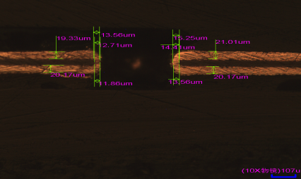
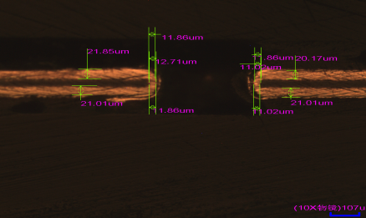
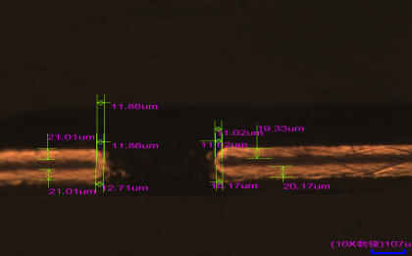
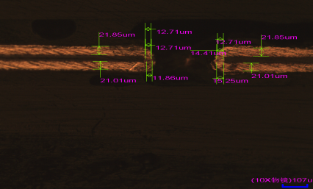
 | 切 片 图

 | 结 论Dispositive: ■合格ACC □不合格REJ □UAI
 | 实验员: |  | 宋某某 |  |  |  |  |  |  |  |  | 日期: | 2019.01.22
 | 审 核: |  | 陈某 |  |  |  |  |  |  |  |  | 日期: | 2019.01.22

